关系图
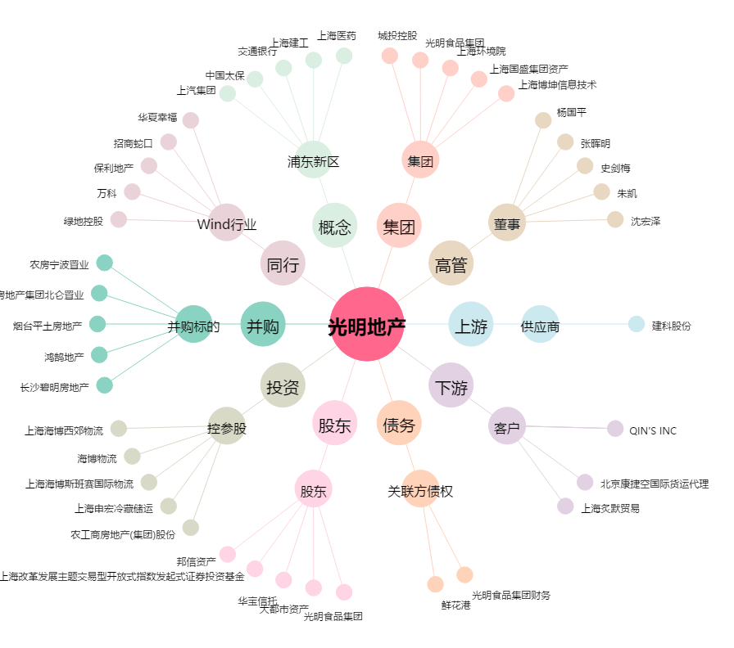
光明地产[600708.SH] - 关系概览图

